Hoja1
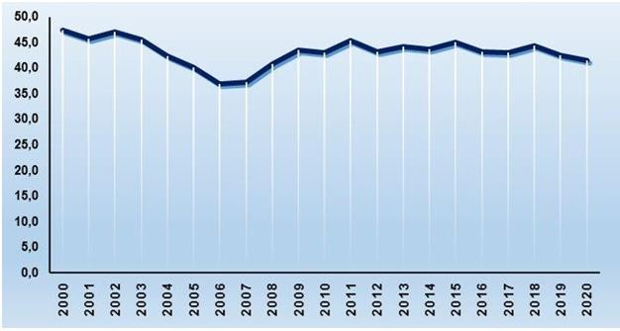
CUBA. TASA DE FECUNDIDAD GENERAL. 2000-2020 (Por mil mujeres de 15-49 años)

